Sheet1
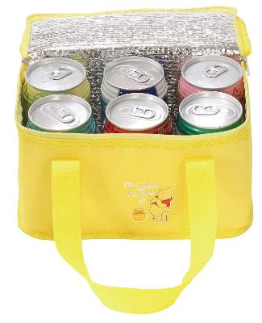
提 案 書

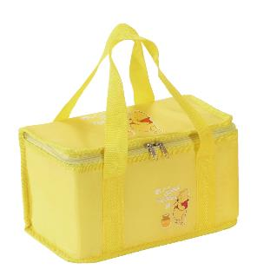
キャラクタークーラーバッグ（D） |  | 参考上代 | ¥380 | 販売価格
 |  | （税別） |  | （税別）
【JAN】 | 4562121884502
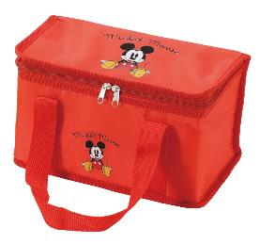 |  |  | 【商品番号】 6479 【本体サイズ】 240×132×138mm・56g 【パッケージサイズ】 191×42×295mm・60g 【個装形態】 ポリ袋入 【色・柄】 2種アソート 【材質】 ポリエステル・アルミ蒸着フィルム 【入数】 120 【商品説明】 350ml缶が6本入るかわいいキャラクターのクーラーバッグ 【備考】 並行輸入品のため媒体等での画像使用は不可です。 【生産国】 中国

